画面詳細
プロジェクト名 |  |  | システム名 |  | 画面レイアウト設計書 |  |  |  |  |  |  | 作成者 |  | 作成日 |  | 更新者 |  | 更新日
体験型Java研修 |  |  | LMS学習管理システム |  | ユーザー一覧(受講生一覧)画面 |  |  |  |  |  |  | 岡野 |  | 2023-10-13

 | 画面イメージ

 | 【企業担当者】

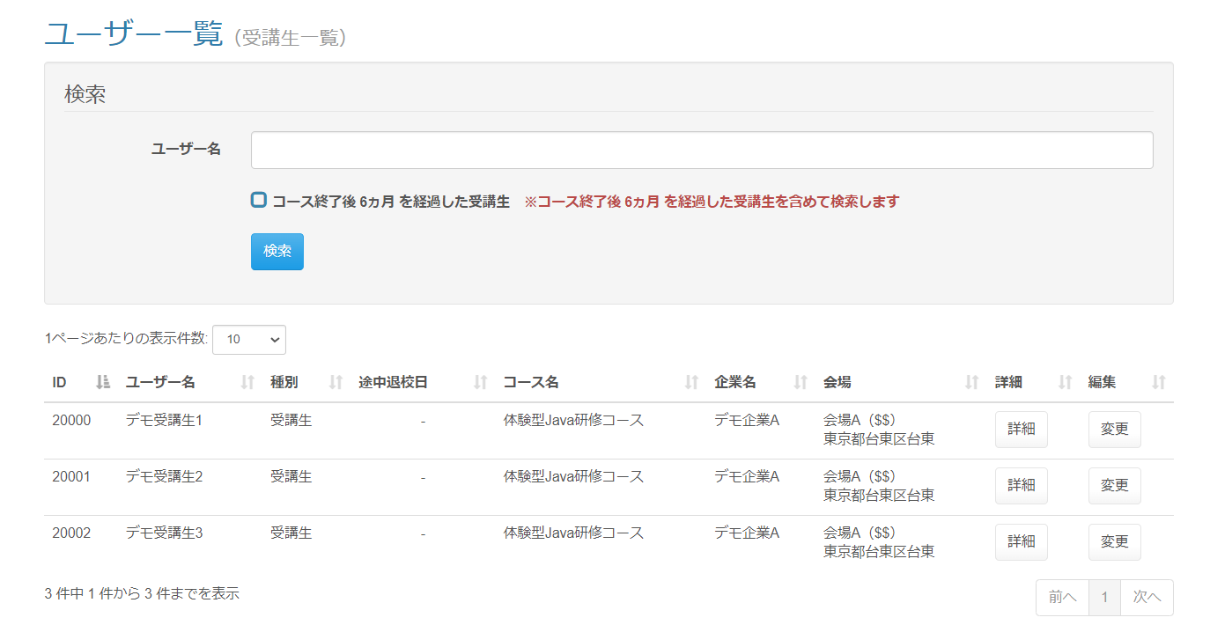

 | 画面表示項目
 | No | 項目名 |  |  | データ元 |  |  |  |  | 備考 |  |  |  |  |  |  | 権限ごとの 表示可否
 |  |  |  |  | テーブル名 |  | フィールド |  |  |  |  |  |  |  |  |  | 受 | 講 | 企 | 管 | 育
 | 1 | タイトル |  |  | - |  | - |  |  | 「ユーザー一覧（受講生一覧）」 |  |  |  |  |  |  | - | - | ○ | -
 | 検索
 | 2 | 『ユーザー名』テキストボックス |  |  | - |  | - |  |  |  |  |  |  |  |  |  | - | - | ○ | -
 | 3 | 『コース終了後 {***} を超過した受講生』チェックボックス |  |  | - |  | - |  |  |  |  |  |  |  |  |  | - | - | ○ | -
 | 4 | 注意書き（コース終了後 {***} 超過） |  |  | - |  | - |  |  | 「※コース終了後 {***} を経過した受講生を含めて検索します」と表示。 |  |  |  |  |  |  | - | - | ○ | -
 | 5 | 『検索』ボタン |  |  | - |  | - |  |  |  |  |  |  |  |  |  | - | - | ○ | -
 | ユーザー一覧
 | 6 | 『1ページあたりの表示件数』 セレクトボックス |  |  | - |  | - |  |  | （※1） |  |  |  |  |  |  | - | - | ○ | -
 | 7 | ID |  |  | m_user |  | user_id |  |  |  |  |  |  |  |  |  | - | - | ○ | -
 | 8 | ユーザー名 |  |  | m_user |  | user_name |  |  |  |  |  |  |  |  |  | - | - | ○ | -
 | 9 | 種別 |  |  | m_lms_user |  | role |  |  |  |  |  |  |  |  |  | - | - | ○ | -
 | 10 | 途中退校日 |  |  | m_user |  | leave_date |  |  | yyyy年M月d日形式で表示 ※途中退校をしていない場合「-（ハイフン）」を表示 |  |  |  |  |  |  | - | - | ○ | -
 | 11 | コース名 |  |  | m_course |  | course_name |  |  |  |  |  |  |  |  |  | - | - | ○ | -
 | 12 | 企業名 |  |  | m_company |  | company_name |  |  |  |  |  |  |  |  |  | - | - | ○ | -
 | 13 | 会場 |  |  | m_place |  | place_name |  |  | 会場名（備考） 会場詳細 の形式で表示（備考がなければカッコは省略） |  |  |  |  |  |  | - | - | ○ | -
 | 14 |  |  |  | m_place |  | place_note |  |  |  |  |  |  |  |  |  | - | - | ○ | -
 | 15 |  |  |  | m_place |  | place_description |  |  |  |  |  |  |  |  |  | - | - | ○ | -
 | 15 | 詳細 |  |  | - |  | - |  |  | 『詳細』ボタンを表示 |  |  |  |  |  |  | - | - | ○ | -
 | 16 | 編集 |  |  | - |  | - |  |  | 『変更』ボタンを表示 |  |  |  |  |  |  | - | - | ○ | -
 | 17 | ページネーション |  |  | - |  | - |  |  | （※1） |  |  |  |  |  |  | - | - | ○ | -
 | （※1） 一覧の共通的な処理は「画面レイアウト設計書_共通部品」にて定義

 | 入力パラメータ
 | No | 項目名 |  | 物理名 |  | コントロール |  | FORMクラスの入力チェック |  |  |  |  | 送信 方法 |  | 備考
 |  |  |  |  |  |  |  | 必須 | 桁数 | 最大値 | 最小値 | その他
 | 『検索』ボタン押下
 | 1 | ユーザー名 |  | userName |  | テキストエリア |  | - | - | - | - | - | POST
 | 2 | 経過フラグ |  | pastFlg |  | チェックボックス |  | - | - | - | - | - | POST |  | チェック＝0、未チェック＝1
 | 『詳細』ボタン押下
 | 3 | LMSユーザーID |  | lmsUserId |  | hidden |  | - | - | - | - | - | POST
 | 『変更』ボタン押下
 | 4 | LMSユーザーID |  | lmsUserId |  | hidden |  | - | - | - | - | - | POST

